AM und Bildung
Arbeitmarkt und Bildung in Wien
 | Dec-21

Arbeitsmarktdaten im Kontext von Bildungsabschlüssen:
Das mit Abstand höchste Arbeitslosigkeitsrisiko haben Personen, die keinen über die Pflichtschule hinausgehenden Bildungsabschluss vorweisen können.

Wichtige Arbeitsmarktdaten auf einen Blick

 |  |  | Veränd. zum Vorjahr
 | Bestand/Quote |  | absolut | in%

Arbeitslose Personen | 126,747 |  | -29,749 | -19.0%
Frauen | 51,134 |  | -13,056 | -20.3%
Männer | 75,613 |  | -16,693 | -18.1%
Unselbständig Beschäftigte | 870,741 |  | 33,441 | 4.0%
Frauen | 425,765 |  | 15,285 | 3.7%
Männer | 444,976 |  | 18,156 | 4.3%
Arbeitslosenquote - nationale Berechnung | 12.7% |  | -3.0% | -Punkte
Frauen | 10.7% |  | -2.8% | -Punkte
Männer | 14.5% |  | -3.3% | -Punkte

 | arbeitslose Personen |  | offene Stellen

 | Bestand | Anteil | Bestand | Anteil

Gesamt | 126,747 | 100% | 14,694 | 100%
maximal Pflichtschule | 61,576 | 48.6% | 5,231 | 35.6%
Lehre | 27,440 | 21.6% | 4,691 | 31.9%
Mittlere technisch-gewerbliche Schule | 812 | 0.6% | 72 | 0.5%
Mittlere kaufmännische Schule | 2,009 | 1.6% | 89 | 0.6%
sonstige mittlere Schule | 2,814 | 2.2% | 1,101 | 7.5%
Allgemeinbildende höhere Schule | 10,170 | 8.0% | 65 | 0.4%
Höhere technisch-gewerbliche Schule | 2,328 | 1.8% | 926 | 6.3%
Höhere kaufmännische Schule | 1,935 | 1.5% | 382 | 2.6%
sonstige höhere Schule | 3,511 | 2.8% | 581 | 4.0%
Akademie | 389 | 0.3% | 37 | 0.3%
Fachhochschule | 1,277 | 1.0% | 769 | 5.2%
Universität, Hochschule, Pädagogische Hochschule | 11,681 | 9.2% | 748 | 5.1%

48,6% der arbeitslosen Personen hat lediglich Pflichtschulausbildung, 21,6% verfügen über einen Lehrabschluss; in Summe weisen 70,2% aller arbeitslosen Personen maximal Lehrausbildung auf. Personen mit Lehrabschluss sind allerdings im Vorteil: 31,9% der (sofort verfügbaren) offenen Stellen verlangt diese Qualifikation.

Bestand arbeitsloser Personen nach Ausbildung und Geschlecht

 | Frauen N = 51.134 | Männer N = 75.613
Pflichtschule | 47.5% | 49.3%
Lehre | 17.1% | 24.7%
BMS | 5.4% | 3.8%
AHS | 9.2% | 7.2%
BHS | 6.6% | 5.8%
Uni, FH, Akademie | 13.9% | 8.3%

Bei der differenzierten Betrachtung arbeitsloser Personen nach Geschlecht zeigt sich ein Unterschied beim Anteil von Personen mit Pflichtschulausbildung (Männer: 49,3%, Frauen: 47,5%), noch deutlicher ist der Unterschied beim Anteil von Personen mit Lehrabschluss: 17,1% der arbeitslosen Frauen, aber 24,7% der arbeitslosen Männer haben eine Lehrausbildung absolviert.

Arbeitslosenquote1 nach Ausbildung

 | Dez 21 | Dez 20 | ALQ-Gesamt | ALQ-Gesamt
Pflichtschulausbildung | 34.4% | 40.1% | 12.7% | 15.7%
Lehrausbildung | 12.7% | 16.0% | 12.7% | 15.7%
BMS | 7.6% | 8.6% | 12.7% | 15.7%
AHS | 9.3% | 10.8% | 12.7% | 15.7%
BHS | 7.6% | 9.7% | 12.7% | 15.7%
Akadem. Ausbildung, FH | 4.2% | 6.0% | 12.7% | 15.7%

Arbeitslosenquote1 nach Ausbildung im Zeitverlauf

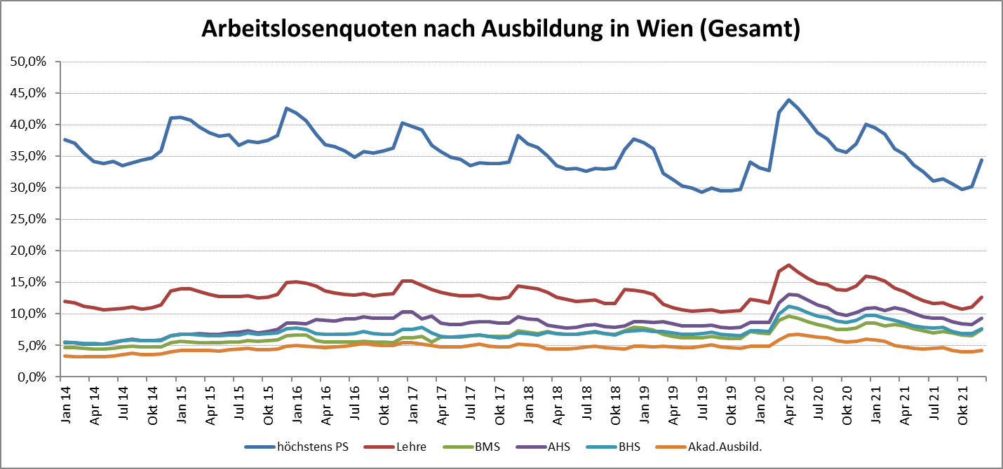

1 Vorgemerkte Arbeitslose einer Bildungsebene bezogen auf das Arbeitskräftepotential (Arbeitslose + unselbstständig Beschäftigte des Jahres) derselben Bildungsebene; die Gliederung der Beschäftigtenbasis nach Bildungsabschluss wurde nach Ergebnissen der Arbeitskräfteerhebung (unselbeständig Erwerbstätige nach LFK) errechnet

verwendete Abkürzungen:
AHS: Allgemeinbildende höhere Schule
BHS: Berufsbildende höhere Schule (Höhere technisch-gewerbliche Schule, Höhere kaufmännische Schule, Sonstige höhere Schule)
BMS: Berufsbildende mittlere Schule (Mittlere technisch-gewerbliche Schule, Mittlere kaufmännische Schule, Sonstige mittlere Schule)

